Sheet1
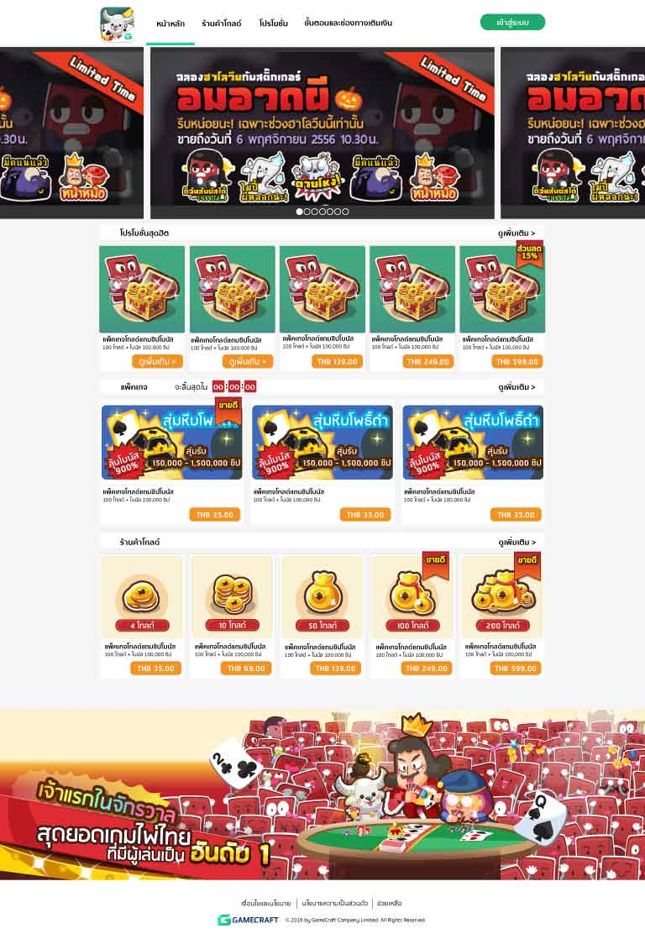
หน้าหลัก | ร้านค้าโกลด์ | โปรโมชั่น | ขั้นตอนการชำระเงิน |  | เข้าสู่ระบบ
Home | Shop | Promotion | FAQ |  | Login

โปรโมชั่นสุดฮิต |  |  |  | ดูเพิ่มเติม >
Hot Promotion |  |  |  | More >

แพ็กเกจ |  | จะสิ้นสุดใน 00:00:00
Package |  | Expired 00:00:00

ร้านค้าโกลด์ |  |  |  | ดูเพิ่มเติม >
Shop |  |  |  | More >

เงื่อนไขและนโยบาย |  | นโยบายความเป็นส่วนตัว |  | ช่วยเหลือ
Terms of Service |  | Privacy Policy |  | Help

